Draft
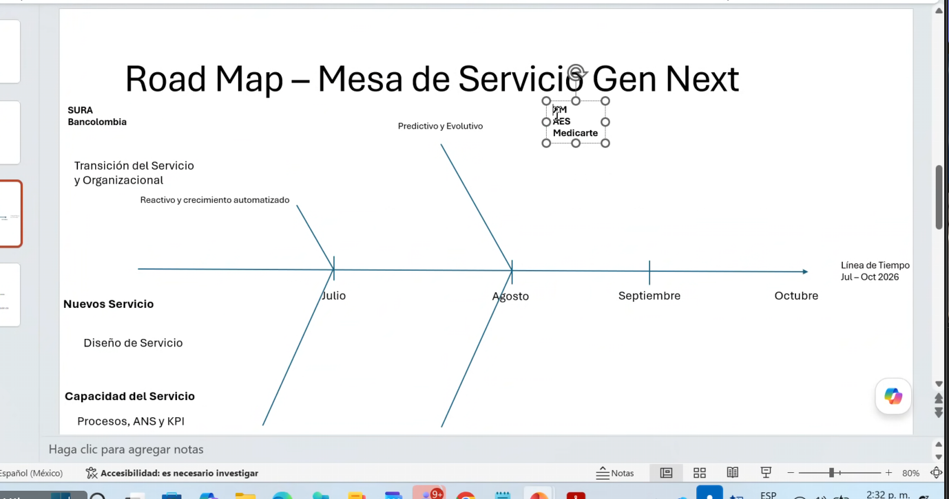
Stages
Ideación |  |  | Roadmap: 4 Meses
Ingeniera
Productización

 |  |  | Priorizacion con comecial
 |  |  | Evaluación Mesas de servicios actuales (Donde estamos)
 |  |  | *Nivel de madurez
 |  | H | *Caracterizacion
 |  |  | *Costos (FTE)

 |  |  | Diseño servicio
 |  |  | *Definición de servicio Mesa de Servicio de proxima generación
 |  |  | *Modelo de servicio actuales optimizado
 |  |  | ****especiaalizaciones

 |  |  | *Contratación
 |  |  | *Colaterales de venta
 |  |  | *Colaterales del delivery (capacidad, procesos)
 |  |  | *Procesos, ANS, KPIs
 |  |  | *Automatización, tecnologia

 |  | Agosto | Piloto de herramientas (reportes, dashboard)
 |  |  | *cara a cliente
 |  |  | *cara a la operación; del servicio

 |  |  | Capacitaciones
 | Agosto |  | Lanzamiento (Comercial); CRM
 |  | * | Contractual
 |  | Septiembre | Piloto de Transicion de los servicios activos al nuevo modelo
 |  |  | *Operación
 |  |  | *Cliente

 |  |  | Habilitaciones ADM
 |  |  | Evolucion del servicio: Modernización, control de seguriidad y reducción de ...

 |  |  | Prioridad: SURA, GIOTI Bancolombia
 |  |  | Lanzarlos en olas

